需求内容跟踪
需求ID | 需求名称 | 需求描述 | 需求提出人 | 优先级 | 业务方案附件 | 解决方案简述 | 工作量评估 | 任务类型 | 任务状态 | 需求提出时间 | 需求确认时间 | 业务方案确认时间 | 开发完成时间 | 测试完成时间 | UAT完成时间 | 上线时间 | 备注
1 | 产业端到端 | 业端到端数据里面项目筛选条件的‘合同签约时间’改为“落地投认定时间” | 刘长江 | 中 |  | ETL替换14个字段， 项目来源分析调整 | 2 | 一期优化 | 已上线 | 2018-07-05 | 2018-07-05 | 2018-07-05 | 2018-07-10 | 2018-07-11 | 2018-07-12 | 2018-07-12
2 | 资产管理 | 图中的产业和社区商铺的图标颜色接近，不容易区分 | 张宏文 | 中 |  | 更换颜色 | 0.5 | 一期优化 | 已上线 | 2018-07-10 | 2018-07-10 | 2018-07-10 | 2018-07-10 | 2018-07-10 | 2018-07-10 | 2018-07-12
3 | 资产管理 | 建议参照经营管控中财务页，将各业态的资产做成标签页，分别进行展示，优先做社区商铺的单独页签，其他业态的页签可以先放上去，内容里面显示待实现 | 张宏文 | 高 | 【CFLD-展示框架-资产管理】2018.07.16V5变化版0716【5,7,8,9页】 |  | 9 | 一期优化 | 已上线 | 2018-07-10 | 2018-07-10 | 2018-07-16 | 2018-07-19 | 2018-07-20 | 2018-07-20 | 2018-07-20
4 | 资产管理 | 2018年3月 改成 2018年 一季度末 | 张宏文 | 中 |  | 修改页面字段 | 0.5 | 一期优化 | 已上线 | 2018-07-10 | 2018-07-10 | 2018-07-10 | 2018-07-10 | 2018-07-10 | 2018-07-10 | 2018-07-12
5 | 资产管理 | 集中商业 改成 商业（集中商业）、商业（社区商铺） | 张宏文 | 中 |  | 修改页面字段 | 0.5 | 一期优化 | 已上线 | 2018-07-10 | 2018-07-10 | 2018-07-10 | 2018-07-10 | 2018-07-10 | 2018-07-10 | 2018-07-12
7 | 资产管理 | 增加业态总可租赁建筑面积 | 张宏文 | 中 |  | 建议放在二期需求中 | 1 | 一期优化 |  | 2018-07-10 | 2018-07-10
8 | 资产管理 | 月度新增 改成 表格形式（业态、数量、面积和、投资总和） | 张宏文 | 中 |  | 建议放在二期需求中 | 1 | 一期优化 |  | 2018-07-10 | 2018-07-10
9 | 资产管理 | 业态构成 改成 一级业态构成 | 张宏文 | 中 |  | 修改页面字段 | 0.5 | 一期优化 | 已上线 | 2018-07-10 | 2018-07-10 | 2018-07-10 | 2018-07-10 | 2018-07-10 | 2018-07-10 | 2018-07-12
10 | 资产管理 | 非正常资产清单里【自用】、【占用】取消“投资总额”字段 | 张宏文 | 中 |  | 调整页面字段 | 0.5 | 一期优化 | 已上线 | 2018-07-10 | 2018-07-10 | 2018-07-10 | 2018-07-10 | 2018-07-10 | 2018-07-10 | 2018-07-12
11 | 资产管理 | 【低效资产】 非正常持续时间 改为 出租率（新增字段） | 张宏文 | 中 |  | 增加数据字段 | 0.5 | 一期优化 | 已上线 | 2018-07-10 | 2018-07-10 | 2018-07-10 | 2018-07-10 | 2018-07-10 | 2018-07-10 | 2018-07-12
12 | 经营管控 | 回款的二级、三级页面。 二级页面股份公司回款=新城+住宅+小镇+物业(现在有的逻辑)+总部职能，产业发展集团，新城建设公司，医疗事业部，河北华夏幸福足球俱乐部，新托区域，廊坊分公司(TO表的回款) 二级页面的其他回款=总部职能，产业发展集团，新城建设公司，医疗事业部，河北华夏幸福足球俱乐部，新托区域，廊坊分公司(TO表的回款)+物业 | 贾树梅 | 高 |  | 调整前端逻辑，并且 同步处理后台数据（UNION） | 2 | 一期优化 | 暂停 | 2018-07-11 | 2018-07-11 | 2018-07-11
13 | 资产管理 | 增加文字说明。 一、 文字说明位置： 资产首页-》资产规模 资产规模-》资产规模 文字说明内容： 经营性资产：产业、酒店、医疗、教育、商业（集中商业、社区商铺、示范性商业）、公寓、写字楼、综合配套、农林； 非经营性资产：文体设施、厂站、行政中心、展馆、公园 二、 文字说明位置： 资产首页-》经营性资产运营表现 资产运营-》运营表现 文字说明内容： 1、经营性资产：产业、酒店、医疗、教育、商业（集中商业、社区商铺、示范性商业）、公寓、写字楼、综合配套、农林 2、出租率计算公式：出租率 = 已租赁建筑面积合计/可租赁建筑面积合计 产业统计范围：已投产的产业资产； 集中商业统计范围：已开业的集中商业资产； 社区商铺统计范围：已移交商业事业部经营的社区商铺； 写字楼统计范围：已投入运营的写字楼资产。 三、文字说明位置： 资产首页-》指标达成-》资产运营净收益 指标达成-》资产预算指标上季度达成情况-》资产运营净收益 文字说明内容： 指标>0：指标达成率 = 实际完成/指标 指标<0：指标达成率 = 2 - 实际完成/指标 | 张建兵 | 高 |  | 页面增加标签 | 0.5 | 一期优化 | 已上线 | 2018-07-11 | 2018-07-11 | 2018-07-11 | 2018-07-11 | 2018-07-11 | 2018-07-11 | 2018-07-11
14 | 经营管控 | 增加资源类、产业类的同比 | 李赛克 | 中 |  | ETL、前端页面增加同比 |  |  | 暂停 | 2018-07-16
15 | 住宅端到端 | 1. 住宅首页和操盘纪律页面统计增加环京和外埠的统计维度。 2. 操盘纪律计算达标率仅按“开盘（5）”和“现金流回正（10）”是否达标来统计。 3. 操盘纪律如果计算出来的时间是负数，该节点时间不纳入计算节点平均时长的统计中。 | 孙毅新 | 高 |  | 前端增加筛选按钮，调整前端展现逻辑 | 5 | 一期优化 | 已上线 | 2018-07-18 | 2018-07-18 | 2018-07-18 | 2018-07-20 | 2018-07-20 | 2018-07-20 | 2018-07-20
16 | 住宅端到端 | 盘点信息-销售。供销比调整ETL逻辑数据源。 | 孙毅新 | 高 |  | 房源表改成房源业态表。 时间取预售时间 NVL（实际，计划）。 | 0.5 | 一期优化 | 已上线 | 2018-07-25 | 2018-07-25 | 2018-07-25 | 2018-07-25 | 2018-07-25 | 2018-07-25 | 2018-07-25
17 | 住宅端到端 | 挂牌土地-已挂牌，逻辑调整。 | 孙毅新 | 高 |  | ETL：挂牌视图：ViewListingInfo，增加了字段GetLandTab varchar（16） 是否取地，取值：是，否 前端：“是否取值”，选是的数据。“成交确认时间”是当年的数据。 | 1.5 | 一期优化 | 已上线 | 2018-07-25 | 2018-07-25 | 2018-07-25
18 | 经营管控 | 隐藏经营管控主题中的签约落地投指标 | 李赛克 | 高 |  | 经营平台首页、经营管控首页、产业类 | 1 | 一期优化 | 已上线 | 2018-08-06 | 2018-08-06 | 2018-08-06 | 2018-08-06 | 2018-08-06 | 2018-08-06 | 2018-08-06
19 | 经营管控 | 签约、回款的二三级页面业务逻辑调整。签约和回款调产业新城全口径业务逻辑，回款其他口径展现形式分物业、足球。 1、产业新城全口径签约= 产业新城签约+住宅签约+安置房签约+其他业务签约（物业不含交叉业务） 其中 其他业务签约（不含物业交叉部分） 包含 物业+医疗 产业新城全口径回款=产业新城回款（平台回款+经营性回款+其它回款）+住宅回款+其它回款（不含物业交叉部分） 2、经营分析中 【其他】回款的定义增加物业的内容，变成物业+足球=其他回款 | 李帅 | 高 | 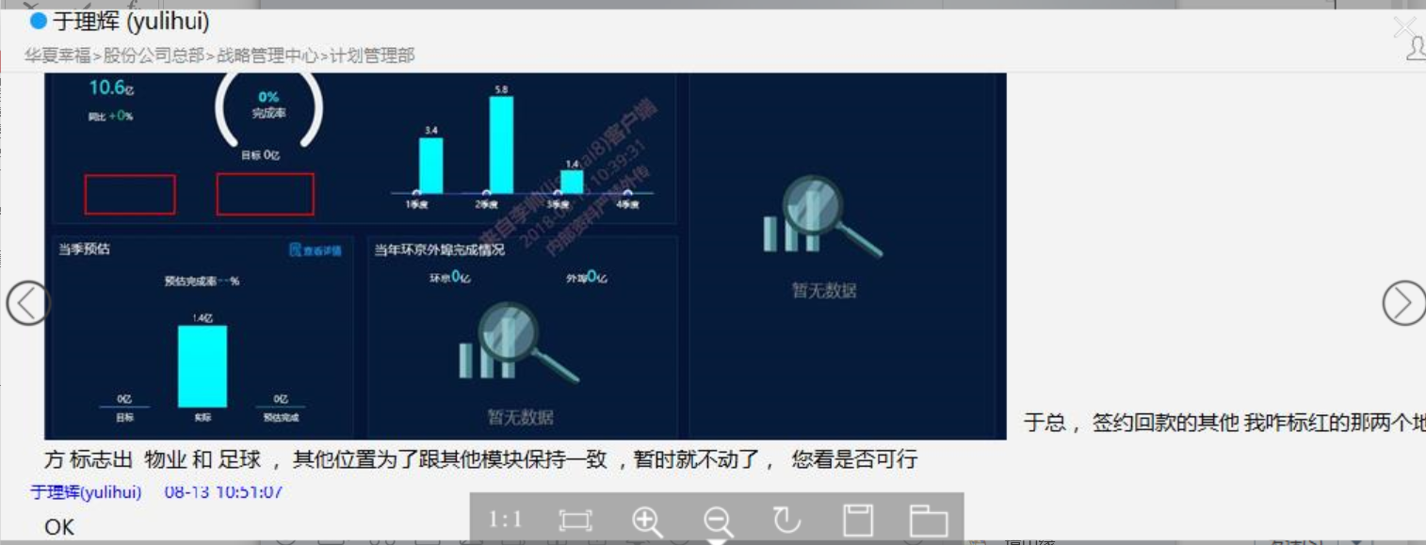  | 回款：其他分为物业、足球。 股份公司回款=产业新城回款+住宅回款+物业回款+小镇回款+足球回款 | 4 | 一期优化 | 已上线 | 2018-08-13 | 2018-08-13 | 2018-08-13 | 2018-08-15 | 2018-08-16 | 2018-08-16 | 2018-08-16
20 | 经营管控 | 住宅取地目标值取自孔雀城的住宅取地目标，其他显示逻辑，接口逻辑均不变。 | 李帅 | 高 |  |  | 2 | 一期优化 | 已上线 | 2018-08-13 | 2018-08-13 | 2018-08-13 | 2018-08-14 | 2018-08-15 | 2018-08-15 | 2018-08-16
21 | 资产管理 | 资产运营-产业。产业明细表增加'创业大厦','小镇专业产业载体'这两个分类 | 张宏文 |  | 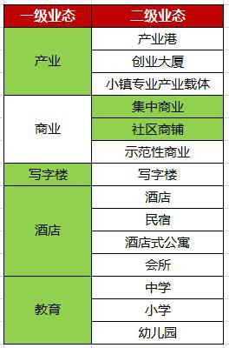 | 产业 是个一级业态，下面包含 产业港、创业大厦、小镇专业产业载体； | 1 | 一期优化 | 已上线 | 2018-08-15 | 2018-08-15 | 2018-08-15 | 2018-08-16 | 2018-08-16 | 2018-08-16 | 2018-08-16
22 | 经营管控 | 资源类-配套取地二级、三级页面，排名隐藏天津事业部 | 李帅 | 高 |  | 前端隐藏天津事业部 | 0.5 | 一期优化 | 已上线 | 2018-08-27 | 2018-08-27 | 2018-08-27 | 2018-08-27 | 2018-08-27 | 2018-08-27 | 2018-08-27
23 | 经营管控 | 财务类-签约二级页面。股份公司、产业新城全口径增加安置房。 | 李赛克 | 高 |  |  | 1 | 一期优化 | 已上线 | 2018-08-28 | 2018-08-28 | 2018-08-28 | 2018-08-29 | 2018-08-29 | 2018-08-29 | 2018-08-30
24 | 经营管控 | 财务类-现金流页面增加产业新城的累计现金流数据 | 贾树梅 | 高 |  |  | 5 | 一期优化 | 已上线 | 2018-08-28 | 2018-08-29 | 2018-08-29 | 2018-08-31 | 2018-09-03 | 2018-09-05 | 2018-09-06
25 | 经营管控 | 财务类-签约二级页面。安置房去掉同比。 | 李帅 | 高 |  |  | 0.1 | 一期优化 | 已上线 | 2018-09-07 | 2018-09-07 | 2018-09-07 | 2018-09-07 | 2018-09-07 | 2018-09-07 | 2018-09-07
26 | 现金流分析 | 新增主题。内容详见业务方案PPT |  | 高 |  |  | 14 | 二期 | 开发中 | 2018-09-11
26 | 资产管理 | 经营分析平台资产部分证照办理三级页面申请进行调整 证照办理三级页面列表选择框前的“选择”二字去掉 | 张宏文 |  |  |  | 0.1 | 二期优化 |  | 2018-09-28 | 2018-09-28 | 2018-09-28
27 | 资产管理 | 1.资产分类做了调整（综合配套计入非经营性资产）； 2.产业公寓 更名为 产业宿舍； 3.具备运营条件-已开业/未开业 改为 具备运营条件-已投入使用/未投入使用。 |  |  |  |  | 2 | 一期优化 |  | 2018-09-28 | 2018-09-28 | 2018-09-28

